■ 표지
현 장 설 명 서

■ 공사명 : 0000 현장 (도급계약서 내 공사명 기입) |  | 현장 작성란 | 행높이(타이틀 간 간격) : 10

■ 공종명 : 0000공사 |  | 현장 작성란

- 목 차 - |  |  | 열너비 : 9
 |  |  | 행높이 : 28
 | Ⅰ. 공사개요 |  | 문자크기 : 타이틀 36, 이외 14
 |  |  | 글꼴 : 굴림

 | Ⅱ. 입찰 및 하도급 일반조건
 | 1. 입찰 일반사항
 | 2. 하도급 일반조건
 | 3. 견적시 유의사항
 | 4. 주요 공종 하도급 기성지급 기준안[별첨]

 | Ⅲ. 공종별 공사범위 및 견적조건
 | 1. 공사 범위
 | 2. 견적 조건

 | Ⅳ. 관련양식
 | 1. 현장설명 참가 확인서
 | 2. 윤리경영 실천 서약서
 | 3. 입찰시간 연장 동의서

▪ 최종 개정일자 : 2025년 11월 (Rev 3)

Ⅰ.Ⅱ 공사개요, 입찰 및 하도급 일반조건
Ⅰ. 공사개요

 |  | 공사명 | 00지역 공동주택 신축공사 (도급계약서 내 공사명 기입) |  |  |  |  |  |  |  | 타이틀 간 행높이 : 10
 |  | 위치 | 000도 00시 000000 (현장주소명, 택지지구 블록명 기입) |  |  |  |  |  |  |  | 열너비 : 9 (1,2열 2 / 11열 4)
 |  | 공사기간 | 0000년 00월 00일 ~ 0000년 00월 00일 (00개월) |  |  |  |  |  |  |  | 행높이 : 25
 |  | 대지면적 | 000,000㎡ (00,000평) |  |  | 연면적 | 000,000㎡ (00,000평) |  |  |  | 문자크기 : 타이틀 13, 이외 11
 |  | 건축면적 | 000,000㎡ (00,000평) |  |  | 용적률 | 0 |  |  |  | 글꼴 : 굴림
 |  | 규모 | 00개동 / 0000세대 |  |  | 건폐율 | 0 |  |  |  | 표시형식 : 일반

 |  | ※ 동별 층수, 세대수, 면적 등 세부사항은 설계개요자료 참고 바랍니다.

Ⅱ. 입찰 및 하도급 일반조건
 | 1. 입찰 일반사항
 |  | 1) 입찰 일시 : 0000년 00월 00일, 00시
 |  | 2) 입찰 방법 : 지명 경쟁 전자입찰
 |  | 3) 선정 방법 : 최저가 낙찰 ("갑"의 기준에 따른 저가심의 실시)
 |  | 4) 계약 조건 : 현장설명서에 적용된 "갑" 규정에 따름
 |  | 5) 설계도서는 열람이 가능하며, 사본구입은 별도 신청서를 작성할 것
 |  | 6) 공사 범위 : 아파트 00개동 및 부대시설, 지하주차장 |  |  |  |  |  |  | 현장 작성 필요 (일반건축은 수정)
 |  | 7) 계약이행증권 : 계약금액의 10% 이행증권 "갑"에 제출 |  |  |  |  |  |  | 공종별 상이함 (확인 후 기입)
 |  | 8) 하자이행증권 : 계약금액의 x 0% (계약완료 후 0년) |  |  |  |  |  |  | 공종별 상이함 (확인 후 기입)
 |  | - 공동주택관리법, 건설산업기본법에 준하여 적용함
 |  | 9) 지체 보상금 : 계약된 공사기간 내 공사를 종료하지 못 할 경우
 |  | - 공사완료 시점까지 일일당 공사계약 금액의 1/1000씩을 공제함
 |  | 10) 공사대금 지불방법(기성)
 |  | - 선급금 : 없음
 |  | - 기성비율 : 현금 100% ("갑"의 기준 변경시 변경 가능)
 |  | - 기성금 : 1개월 1회 (매월 29일에 지급)
 |  | ☞ 기성고 확정은 매월 말일기준이며 기성신청은 매월 25일까지 한다
 |  | ☞ 기성금 확정은 전자 세금계산서 확인 금액으로 한다
 |  | 11) 인지세
 |  | - 낙찰자는 계약진행시, B2B사이트(https://b2b.woomi.co.kr)를 통해 계약금액에 따라
 |  | - 인지세액을 납부한다. 단, 계약자는 인지세를 전액 납부하고 "갑"의 납부금액(70%)을
 |  | - 본 계약 내역에 포함하여 견적한다. 인지세 금액 입력 오류에 따른 부담은 "을"이 진다.
 |  | 구분 | 계약금액별 인지세 금액 (단위 : 원)
 |  |  | 투찰금액 |  | 인지세 | "갑" 납부 (70%) |  | "을" 납부 (30%)
 |  | 하도급 계약금액 | 10억 초과 |  | 350,000 | 245,000 |  | 105,000
 |  |  | 1억~10억 |  | 150,000 | 105,000 |  | 45,000
 |  |  | 5000만~1억 |  | 70,000 | 49,000 |  | 21,000
 |  |  | 3000만~5000만 |  | 40,000 | 28,000 |  | 12,000
 |  |  | 1000만~3000만 |  | 20,000 | 14,000 |  | 6,000
 |  | 12) 하도급대금 연동제 : 하도급법 개정 시행(’23.10.04)에 따라 내용 인지 필요
 |  | (1) 하도급대금 연동제 : 주요 원재료의 가격이 원사업자와 수급사업자가 정한 비율 이상
 |  | (1) 변동하는 경우 그 변동분에 연동하여 대급을 조정하는 제도
 |  | (2) 적용 대상 (아래 4개 조건 모두 해당되는 경우)
 |  | ① 중소기업(단, 상호출자제한기업집단 소속기업과 거래하는 평균매출액 또는 연간
 |  | ① 매출액이 3천억원 미만인 중견기업 포함)
 |  | ② 주요 원재료가 납품대금에서 10% 이상 차지하는 경우(노무비, 경비 제외)
 |  | ③ 거래기간 90일 초과
 |  | ④ 계약금액 1억 초과
 |  | ※ 단, 하도급법 제3조 제4항 제4호에 따라 원사업자와 수급사업자가 하도급대금
 |  | ※ 미연동을 합의하고, 취지와 사유를 미연동계약서에 명기한 경우 예외 적용됨.
 |  | (3) 적용시기 : ‘23년 10월 4일 부터 시행
 |  | (4) 입찰참여시 "갑"의 B2B사이트 공지사항 사전확인하여 하도급대금연동제 희망여부
 |  | (2) 파악 후 희망의사 반영 필요.
 | 2. 하도급 일반조건 [시공사 "갑", 하도급사 "을"로 칭한다]
 |  | 1) 일반사항
 |  | (1) [가설 사무실 등 설치] "을"은 당 공사를 위한 가설사무실 등을 설치하고자 할 경우,
 |  | (1) (단지 내부 또는 단지 외부 지정된 공간) 서면으로 "갑"의 승인을 득하고 별도 지자체의
 |  | (1) 가설건축물 축조신고를 개별로 득한 후(신고비 및 재산세 등 일체 포함) "을"의 부담으로
 |  | (1) 설치하고 "갑"의 지시에 따라 정리정돈 및 주변청소를 철저히 하여야 한다. 또한 "갑"의
 |  | (1) 안전보건기준서(SHMS)의 가설건물 안전기준을 준수하고, 공정상의 이유로
 |  | (1) 가설사무실의 이전을 "갑"이 요구시 이를 이행해야 한다.
 |  | (2) [숙박 시설 등 설치] 현장내에서 숙박 및 취사는 일체 불허하며, 이로 인한 사고
 |  | (2) 발생시 모든 책임을 "을"이 진다.
 |  | (3) [현장 대리인] 건설산업기본법 제40조, 건설산업기본법 시행령 제35조에 의거하여
 |  | (2) 반드시 적법한 자격의 현장대리인을 신고 및 현장 상주하여야 하며, 현장을 이탈하여야
 |  | (2) 할 경우사전에 서면으로 "갑"의 승인을 득한 후 행할 수 있다.
 |  | (4) [재하도급 금지] 당해 공사에 대해 건설산업기본법이 정하는 경우 이외에는 다른
 |  | (2) 사람에게 재 하도급 할 수 없으며, 만약 이를 이행하지 않을 경우에는 "갑" 임의대로
 |  | (2) 공사계약을 해지할 수 있다.
 |  | (5) [작업자의 현장출입] 작업자는 지정된 출입관리시스템을 통해 출입해야 하여,
 |  | (2) 확인이 안된 자재 및 공구 등은 지참할 수 없으며, 작업자의 일일 출역 집계표를
 |  | (2) 정확하게 기재하여 오전 7시00분까지 "갑"에게 제출한다.
 |  | (6) 사전공정회의(PCM) 실시 10일 전까지 인적사항, 동별 인원배치계획 등을 포함한
 |  | (2) 시공 계획서를 작성하여 "갑"의 공사책임자에게 제출한다.
 |  | (7) [보증의무의 이행] 당해 공사를 위해 "을"은 계약 이행증권 등 "갑"이 요구하는
 |  | (2) 각종 증권을 계약 전 반드시 제출하여야 한다.
 |  | (8) "을"은 당 공사수행 중 건설산업기본법, 고용 보험법, 국민연금법, 산업안전보건법,
 |  | (2) 근로기준법 등의 제반 법규를 준수하고, 법규위반으로 인한 책임은 "을"이 부담한다.
 |  | (9) 근로조건의 결정권은 전적으로 "을(하도급사)"(실질적 사용자)에 있다.
 |  | 2) 지입자재 및 지급자재
 |  | (1) [지입자재 및 지급자재의 구분] "을"의 지입자재 및 "갑"의 지급자재는 계약내역서의
 |  | (2) 물량을 기준하며, 그렇지 아니한 경우 본 일반조건, 특수 조건상 명기된 조건에 준한다.
 |  | (2) [현장 내 자재 반입·반출] 현장 내 반입되는 모든 자재는 사전에 서면으로 "갑"의
 |  | (2) 승인을 득한 후 반입할 수 있으며, 반입 후 반출시에도 "갑"의 확인 절차에 따라야 한다.
 |  | - 갱폼, RCS 자재의 현장 반출 시 자재 공급업체, "을"(실 사용자) 및 "갑"은 공동 입회하여
 |  | - 자재의 수량, 규격, 상태 및 손망실 여부를 확인하여야 하고, 검토 결과를 서면으로
 |  | - 작성, 확인하여야 한다.
 |  | - 반출 확인 시점까지 발생한 자재의 분실, 훼손, 변형, 망실 및 기타 손상에 대한 보수,
 |  | - 복구, 교체 비용은 "을"(실 사용자)이 부담하여야 한다.
 |  | - 반출 확인서에 기재되지 않은 자재의 분실, 손망실, 훼손 등에 따른 비용은 정산시
 |  | - 별도 청구할 수 없다.
 |  | (3) [자재관리] 공사용 모든 자재는 현장 내 "갑"이 지정하는 장소에 반입 후 관리하고,
 |  | (2) 소운반은 "을"이 부담 하며, 관리소홀로 인한 자재손실은 "을"의 부담으로 한다.
 |  | (4) ["갑"의 지급자재 등]
 |  | ① "갑"의 기본 자재 등은 용수, 전기공급으로 한다.
 |  | ② 별도의 지급자재는 공종별 특수조건 또는 내역서 상의 표기에 의한다.
 |  | ③ 기타 지급자재를 제외한 모든 주/부자재는 "을"이 반입하여 사용한다.
 |  | (5) [용전 및 용수] 전기 및 용수는 "갑"이 지정장소(분전반)까지 설치하며, 분전반 또는
 |  | (6) 지정 장소로부터 작업장까지 소요되는 전기 및 용수공급에 필요한 모든 자재 및
 |  | (7) 설치는 "을"이 부담한다.
 |  | (6) [장비 및 공도구] T/C 장비 외의 모든 장비 및 공도구는 "을"의 부담으로 시공한다.
 |  | 3) 환경/민원사항
 |  | (1) [의무사항] 환경 오염 예방을 위한 지속적인 개선 활동에 동참하여야 한다.
 |  | (2) [작업장 정리정돈] "을"은 매일 작업장을 정리, 정돈하고 청결을 유지하여 다른
 |  | (1) 공사 수행에 지장을 주지 않도록 하여야 하며, 작업으로 인해 발생된 모든 폐기물과
 |  | (1) 쓰레기 등의 부산물을 분류하여 "갑"이 지정하는 위치까지 운반하여야 한다.
 |  | - 정리정돈 위한 자재 및 도구 일체포함
 |  | (3) [운반 및 보관] 폐기물 및 쓰레기의 운반/보관은 적절한 방법으로 시행하여 소음,
 |  | (1) 비산먼지, 분진이 발생하지 않도록 하여야 한다.
 |  | (4) [폐기물 처리원칙] "을"은 "을"의 공사로 발생한 폐기물을 "갑"이 지정한 장소까지
 |  | (1) 운반 및 분리수거 하기로 하고, 이후의 반출과 처리는 "갑"이 비용을 부담한다.
 |  | (1) 단, "을"의 귀책사유(재시공, 자재 오남용 등)로 발생한 폐기물과 생활폐기물의 처리
 |  | (1) 비용은 "을"이 부담한다.
 |  | (5) [작업장 청소] "을"은 매일 작업 종료 후 작업장 주변을 청결히 하고 쾌적한 작업
 |  | (1) 환경을 유지토록 하여야 하며, 분리수거 후 "갑"이 지정한 장소까지 운반하여야 한다.
 |  | (1) 미이행 시 "갑"이 조치 후 그 투입 비용을 정산한다.
 |  | (6) 현장 내 불법 쓰레기 매립 및 소각을 금한다.
 |  | (7) 공사 중 소음, 분진의 발생우려 작업은 사전조치를 취한 후 작업에 착수하여야 하고,
 |  | (7) 미조치로 인한 민원 및 문제발생시 그 책임은 "을"에 있음을 인지하여야 한다.
 |  | (7) 또한, 시공계획서 제출시 환경관리 및 민원관리 계획 수립을 포함하여 제출한다.
 |  | (8) "갑"과 협의 없이 작업 중 발생한 민원에 대해서는 "을"의 책임으로 해결하고, 이에
 |  | (8) 대한 경위서 및 처리계획을 "갑"에게 제출하여야 한다.
 |  | (9) [과실 및 처리] "을"의 공사 중 발생한 환경 민원 및 사고(사업장 폐기물, 생활쓰레기,
 |  | (9) 분진, 비산먼지, 소음, 진동, 오폐수 등)는 "을"이 처리하기로 하고, 처리 비용은 귀책
 |  | (9) 비율에 맞게 부담한다.
 |  | (10) 작업시간은 07:00 ~ 17:00까지(특정장비 투입시작 08:00)이며, 주 52시간 등을
 |  | (10) 감안하여 법령에 맞게 자율적으로 정하고, 사전에 “갑”과 협의하여야 한다.
 |  | - 특별한 사유로 인한 작업시간 및 휴무는 "갑"의 지침에 의한다.
 |  | 4) 안전관련사항
 |  | (1) [산재업무 협조] 산재보험은 "갑"이 가입하며. "을"은 산재 처리시 업무 전반에 대하여
 |  | (1) 적극 협조한다.
 |  | (2) [안전관리계획서] "을"은 공사 착공 전 공사수행에 따른 안전성 검토를 목적으로 하는
 |  | (2) '안전관리계획서'를 제출해야 한다.
 |  | - "갑"은 계획서 검토 후 내용이 부적절할 경우, 재작성을 요구할 수 있다.
 |  | (3) [안전관리계획서]에 포함되어야 할 내용은 다음과 같다.
 |  | ① 안전보건관리방침 및 목표
 |  | ② 안전보건관리체제
 |  | ③ 목표달성을 위한 중점 안전관리 항목 및 세부 실천계획
 |  | ④ 안전보건점검 및 교육
 |  | ⑤ 주요 공법에 대한 위험분석(위험성평가포함) 및 안전대책
 |  | ⑥ 안전보호구 지급계획
 |  | ⑦ 비상대책
 |  | ⑧ 기타 안전보건관리에 필요한 사항
 |  | (4) [조직구성] "을"은 구체적인 안전관리 활동을 위하여 그에 적법한 안전관리 조직을
 |  | (4) 구성 및 운영한다.
 |  | (5) [관리책임자의 직무] "을"의 관리책임자는 작업장의 안전점검 및 근로자의 안전에
 |  | (5) 대한 특별교육을 실시하는 등 근로자의 안전의식을 고취하여야 한다.
 |  | (6) 선임된 관리책임자는 매일 2회 이상 안전순찰을 실시하고, 이 때 안전점검일지를
 |  | (6) 기록 작성하고 현장 종료시까지 보관하여야 한다. 잠재 유해·위험 발견 즉시, 그에 대한
 |  | (6) 적절한 안전보건상의 조치를 취하여야 한다.
 |  | (7) 관리책임자는 매월 1회 이상(2시간 이상) 정기적으로 안전교육을 실시하여야 한다.
 |  | (8) 관리책임자는 모든 작업에 대한 작업분석을 통하여 위험관리사항을 숙지하여야 한다.
 |  | (9) 관리책임자는 예정 작업에 대한 잠재위험을 파악하여 위험성평가표를 작성하고,
 |  | (9) "갑"이 지정한 날에 제출하여야 하며, 그에 대한 안전대책을 수립하여야 한다.
 |  | (10) [근로자의 채용] "을"의 관리책임자는 채용 근로자에 대한 신분 확인의 책임을 지며,
 |  | (10) 안전관리상의 부적합 근로자는 채용을 기피해야 한다.
 |  | ① 불법 고용 외국인
 |  | ② 건강이상자 : 전염성, 정신질환자(간질환자 포함), 심장, 신장 등의 질환이 있는 자
 |  | ③ 상습적인 안전수칙 위반자
 |  | ④ 기타 현장의 질서 유지에 위배되는 자
 |  | ⑤ 건설업기초안전보건교육 미이수자
 |  | ⑥ 만 65세 이상이면서 건강 이상이 없는 경우 채용사유서 제출(고위험작업 채용 제한)
 |  | (11) 근로자 채용에 관련된 각종 서류를 작성·보관하고, 즉시 "갑"에게 보고하여야 한다.
 |  | - 근로계약서 사본 제출
 |  | (12) [보호구의 지급] 근로자의 개인보호구는 작업의 위험을 방호하는 것으로 작업 전
 |  | (13) 지급하여야 하며, 현장사무실에 지정하는 식별용 조끼를 별도로 착용하여야 한다.
 |  | (13) 안전보호구는 한국산업안전공단의 검정에 합격된 것을 지급하여야 한다.
 |  | (14) 보호구는 언제든지 지급할 수 있도록 소요량 이상을 보유·관리하고 있어야 한다.
 |  | (15) 안전모는 ABE형 안전모, 안전대는 충격흡수장치가 부착된 것을 지급하여야 한다
 |  | (16) [산업안전보건관리비의 사용] "을"은 계약된 산업안전보건관리비를 법적 기준에
 |  | (17) 맞게 적합한 용도로 사용하여야 한다.
 |  | (17) "을"은 산업안전보건관리비 사용 전 "갑"의 안전관리자와 협의 후 사용한다.
 |  | (18) 산업안전보건관리비 사용에 대한 증빙서류를 작성·보관하여 "갑"의 요청 시 제출한다.
 |  | (19) [안전보건협의체] "을"은 "갑"이 구성·운영하는 안전보건협의체 및 노사협의회에
 |  | (21) 적극 동참하여야 한다.
 |  | - "을"의 안전보건관리책임자(또는 현장대표)가 참석하는 것을 원칙으로 한다.
 |  | (20) 안전보건협의체에서 구성한 합동점검반의 일원은 그 합동점검에 반드시 동참해야 한다.
 |  | (21) [근로자의 준수사항] 모든 근로자는 안전수칙을 성실히 준수하여야 하며, 위반시
 |  | (23) 어떠한 조치에도 순응 하여야 한다.
 |  | - "을"은 소속 근로자의 안전수칙 미 준수에 대한 연대 책임을 진다.
 |  | (22) 모든 근로자는 지정된 안전복장을 착용하여야 한다.
 |  | - 안전복장 : 안전모, 안전화, 안전각반, 안전대, 보안경, 방진마스크 등
 |  | (23) 현장의 안전시설물을 손상하거나 임의로 변경 또는 해체해서는 안 된다.
 |  | (24) 현장 내에서의 폭력 및 음주행위는 절대 금지하며, 흡연은 지정된 장소에서만 한다.
 |  | (25) 현장 내에서는 정해진 통로로만 통행하여야 한다.
 |  | (26) 작업 전 해당 설비·기구 등에 대한 안전점검을 실시하고, 이상 발견 시 즉시 보고한다.
 |  | (27) "갑"에서 시행하는 안전보건 업무계획 CYCLE제도에 적극 동참한다.
 |  | - 업무계획CYCLE

 |  | (28) [재해발생의 대비] 재해발생의 위험이 있거나 발생한 경우 "갑"의 조치에 따른다.
 |  | (29) 재해발생시 신속하고 적절한 조치를 취할 수 있도록 비상체제를 구축하여야 한다.
 |  | (30) "을"은 현장 내에서 발생한 모든 사고 및 재해에 대해서 "갑"에게 보고하여야 한다.
 |  | (31) 재해발생의 긴박한 상황시 대피 및 전원차단 등 긴급조치를 취한 후 즉시 "갑"에게
 |  | (34) 보고 하고 그 조치에 따라야 한다.
 |  | (32) 재해발생 등의 비상상황에 대비하여 시나리오를 작성하고 반기 1회 훈련을 실시한다.
 |  | (33) [안전관리 협조] "갑"의 안전관리자의 안전·보건상의 지도·조언에 대하여 "을"은
 |  | (36) 적극 협조하여야 한다.
 |  | (34) "갑"의 안전·보건상의 조치에 대하여 "을"(소속 근로자 포함)은 적극 협조하여야 한다.
 |  | - 비협조적 태도에 대하여 "갑"은 현장 퇴장 등의 조치를 취할 수 있다.
 |  | (35) 모든 근로자는 정기 및 특별안전교육에 반드시 참석하여야 한다.
 |  | - 안전교육 미 이수자는 즉시 작업을 중지하고 "갑"의 별도 조치를 받도록 협조 한다.
 |  | (36) "갑"의 협조요청에도 불구, 안전관리 활동이 미흡할 경우 관리책임자를 교체할 수 있다.
 |  | (37) 작업장 및 근로자 관리는 산업안전보건법, 관계법규와 "갑"의 규정에 준하여야 한다.
 |  | (38) [유해·위험의 예방조치] "갑"이 지정한 안전점검의 날에는 모든 근로자가 참여하는
 |  | (41) 안전점검을 실시하고, 그 결과에 대한 조치를 취하여야 한다.
 |  | (39) "을"에 속하는 작업장 및 사무실, 창고 등은 항상 청결한 상태를 유지하고, 화재방지 및
 |  | (43) 절전 활동에 만전을 기해야 한다.
 |  | (40) 공사와 관련된 중장비 사용시 사전에 안전성을 검토하고 제반서류를 제출하여야 한다.
 |  | (41) 현장에 반입되는 모든 중장비 및 공·도구는 반입검사 및 월간검사를 받아야 한다.
 |  | (42) 사용 전선 및 전기기구는 접지형, 옥외는 방수형을 사용하여야 한다.
 |  | (43) 전선은 피복손상 등 불량전선 사용은 금지하며, 바닥에 방치하지 않아야 한다.
 |  | (44) 모든 전기기구의 충전부가 노출되지 않도록 하고, 절연상태를 수시 확인하여야 한다.
 |  | (45) 사용하는 기계·기구의 방호장치는 안전한 상태를 유지하여야 한다.
 |  | - 용접기 전격방지기, 둥근 톱날 접촉방지장치, 연삭기 덮개, 회전체 방호울
 |  | (46) 현장에 반입하는 모든 가설기자재는 안전인증(KC인증)을 받은 제품을 사용해야 하며,
 |  | (50) 자재 반입시 제조사의 안전인증 확인심사 결과 등 근거서류를 "갑"에게 제출해야 한다.
 |  | (47) 사다리는 아웃트리거를 설치하고, 작업발판은 안전난간 일체형 제품을 사용해야 한다.
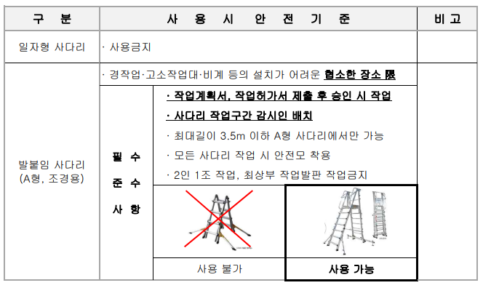
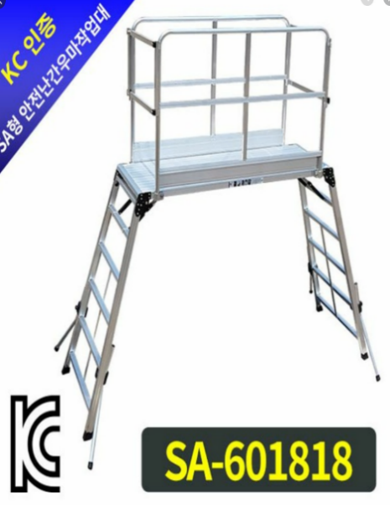

 |  | (48) "을"의 필요한 작업도구 및 작업발판은 "을"이 구입, 준비하여야 한다.
 |  | (49) 유해·위험물질을 사용할 경우에는 사용 전 "갑"에 신고하고, 그 취급방법에 대하여
 |  | (53) 작업자에게 주지시켜야 하며, 현장 내 위험물 반입/보관 등 관리기준은 위험물
 |  | (53) 안전관리법을 따른다.
 |  | - 지정수량 미만인 위험물 저장, 취급에 관한 기술심의 기준은 지자체 조례를 준수한다.
 |  | - 지정수량 이상의 위험물 반입 및 보관 시 다음 각호의 모두에 해당하는 서류를
 |  | -첨부하여 "갑"에게 제출, 관할 소방서의 승인을 득 하여야 한다.
 |  | ☞ 시설의 위치, 구조 및 설비에 관한 도면
 |  | ☞ 반입물의 수량, 종류 등이 명시된 견적서, 거래명세서 등
 |  | ☞ 반입, 반출 등 취급계획(90일 이내)
 |  | (50) 신호수는 지정된 신호방법에 의해서만 신호하여야 한다.
 |  | (51) 자재 인양 시 낙하물이 발생하지 않도록 자재인양박스를 사용하여야 한다.
 |  | (52) 자재인양박스는 반입 전 비파괴 검사를 실시한 자재인양박스만 사용하여야 한다.
 |  | (53) 모든 인양자재는 낙하물 방지를 위해 2지점 이상 결속하여야 한다.
 |  | - 인양함 및 호퍼는 4지점 이상 결속
 |  | (54) 용접 및 용단작업시 소화기를 비치하고, 화재감시자를 두어 불티 비산에 대한 철저한
 |  | (58) 대책을 수립 실천하여야 한다.
 |  | - 유해.위험물질 보관시 지정된 장소에 보관 및 MSDS표지부착, 소화기 1개소 비치,
 |  | - 바닥은 물질이 누출되지 않도록 하여야 한다.
 |  | (55) 산소결핍장소에서의 작업은 사전 신고와 안전교육실시, 환기장치가동, 측정 후 안전이
 |  | (60) 확보된 상태에서 "갑"의 안전담당자의 지휘하에 2인 이상 작업을 하여야 한다.
 |  | (56) 현장 반입되는 가건물은 화재방지 대책이 적용된 것만 반입하여야 한다.
 |  | - 콘테이너의 경우 불연성 마감재, 전원과 환풍기 연동, 누전차단기, 소화기 등
 |  | (57) 동바리 3.5m 초과시 높이 2m마다 수평연결재를 전용철물(검정품)을 사용하여야 한다.
 |  | (58) [안전관련 특기사항] "을"은 근로자재해보장책임보험(근재보험) 가입
 |  | - 배상한도 2억원/인, 4억원/사고당 이상, 피보험자는 원청사 전부를 공동피보험자로
 |  | - 등록하고, 기 발급한 연간 근재증권이 "갑"의 배상한도 기준에 충족하지 못할 경우는
 |  | - 한도증액을 하거나 개별 근재증권을 발급하여야 한다.
 |  | ☞ 근재증권 발급 수수료는 본 계약 내역에 포함하여 견적하여야 한다. |  |  |  |  |  |  |  | 25.09.25 추가
 |  | (59) "갑"의 안전교육이나 안전조회 등의 안전활동에 "을"의 전 작업원이 참여하여야 한다.
 |  | (60) 현장에서 사용되는 모든 전기기구는 접지선이 연결된 제품을 사용해야 하며, 외관상
 |  | (65) 심하게 손상된 전선은 즉시 교체하고, 전기사용 시 누전차단기가 설치된 전선을
 |  | (65) 확인 후 사용하여야 한다.
 |  | (61) 안전으로 인한 경미한 지적을 3회 이상 받았거나, 중대한 안전사고가 발생될 것으로
 |  | (67) 판단되었을 시 "갑"의 안전담당자에 의해 일시적, 부분적으로 작업이 중단 될 수 있다.
 |  | - 보호구 미착용 및 지시 미이행시 해당 근로자는 특별 안전교육을 받아야 한다.
 |  | (62) "갑"의 안전관리지침을 준수해야 하며, "을"은 현장에서 발생한 사고에 대한 민.형사상의
 |  | (68) 책임에 최대한 협조하여야 한다.
 |  | (63) 월 1회이상 자체 안전교육을 실시하고, 그 현황을 기록 보관하여야 한다.
 |  | (64) 개인 안전장구 지급대장, 안전관리비 사용내역서를 현장에 보관하여야 한다.
 |  | - 수기계산서 사용 불가
 |  | (65) "을"은 작업 시간 전 필히 안전체조 및 안전보건 업무계획 CYCLE을 통하여 안전 사고
 |  | (71) 예방 및 안전교육을 실시 후 작업에 투입하여야 하며, 일일 안전 활동내용을 기록
 |  | (71) 관리하여야 한다.
 |  | (66) 계약금액 100억 이상 공사의 관계수급인 안전관리자 선임 필요
 |  | - 관련 법규 : 산업안전보건법 시행령 [별표 3], [별표 4]
 |  | - "을"측에서 별도의 안전관리자를 선임하여야 하며, 안전관리비요율을 상향 조정 필요
 |  | ☞ ’20.07.01일 이후 선임기준 확대 / 안전관리비요율 : 0.3%→0.6%
 |  | - "갑"에서 일괄 대리 선임시 "을"은 미선임 대상이며, 산업안전보건관리비는 추후 정산
 |  | ☞ 보호구 외 미인정
 |  | 사업의종류 |  | 선임 기준(공사금액) |  |  | 선임 수 | 선임방법
 |  | 46. 건설업 |  | 공사금액 50억원이상 (관계수급인은 100억원 이상) 120억원 미만 (「건설산업기본법시행령」 별표 1의 종합공사를 시공하는 업종의 건설업종란 제1호에 따른 토목공사업의 경우에는 150억원 미만) |  |  | 1명 이상 | 별표 4 제1호부터 제7호까지 또는 제10호에 해당하는 사람을 선임해야 한다

 |  | (67) 매월 기성 청구시 해당월에 사용된 안전 관리비 사용 증빙서류를 기성 서류에 첨부하고
 |  | (71) 미사용 분에 대해서는 계약 정산 처리하여야 한다.
 |  | (68) 작업발판으로 사다리 사용을 금지하여야 한다.
 |  | - 형사처벌대상, 5년 이하의 징역 또는 5천만원 이하의 벌금형
 |  | (69) 화재예방 관리 철저히 하여야 하며, 화기작업시 작업 전일 화기작업계획서를 제출
 |  | (75) 승인 후 작업을 실시하여야 한다.
 |  | - 전문 화재감시자, 소화시설 3단위 소화기 2개소 이상 배치
 |  | (70) T/L 보양작업시 안전고리 체결 및 과상승방지봉 등 안전장치 설치 철저, 단차구간
 |  | (76) 이동시 단차부 장애물 제거 후 작업진행 하여야 한다.
 |  | - 미 사용시는 과상승방지봉 키높이 이상 유지, KEY분리, 고인목을 설치하여야 한다.
 |  | - 테이블리프트 반입 전 사전장비계획서 제출 및 안전바형(사각전체)으로 반입 점검
 |  | - 승인 득 후 작업하여야 한다.
 |  | (71) BT비계 사용 작업시 상부, 중간 난간대 견고히 설치하여야 한다.
 |  | - 바퀴고정 및 미설치시도 아웃트리거와 승강용 사다리는 견고히 설치하여야 한다.
 |  | - 작업발판은 밀실하게 설치하며, 경사면 또는 단차부에는 설치를 금지하고 평평하고
 |  | - 견고한 바닥에 설치하여야 한다.
 |  | ☞ 예 : 폭500mm 2장 or 400mm 2장 & 240mm 1장
 |  | - 자재의 낙하를 방지하기 위하여 필요시 발끝 막이 판 또는, 안전망을 설치한다.
 |  | - 2단 이상 조립시 이동식 틀비계 내부로 이동할 수 있는 개폐형 발판을 설치해서
 |  | - 승.하강시 추락 위험을 예방하여야 한다.
 |  | - BT비계 사용작업 시 안전대 부착설비에 안전고리 체결 후 작업을 실시하여야 한다.
 |  | (72) 작업 시 비산물질 및 소음등 발생시는 귀마개, 방독마스크, 보안경, 안전모 등
 |  | (77) 안전보호구 착용을 철저히 하여야 한다.
 |  | (73) 자재 적치 구간 구획, 정리하여(이미지휀스 설치) 정리정돈을 철저히 하여야 한다.
 |  | - 정∙부 관리책임자 정보 기재
 |  | (74) 인화성성분 자재는 별도로 보관장소를 지정하여 화재예방조치를 철저히 하여야 한다.
 |  | (75) 물질안전보건자료(MSDS) 전문자료 부착 및 경고표지판 배치하여 관리하여야 한다.
 |  | (76) 추락위험이 조금이라도 있는 장소에서 작업시 안전벨트 착용 후 안전대를 걸어서
 |  | (81) 사용할 수 있는 시설 등을 설치하고 사용해야 한다. 안전대 부착 설비로 생명줄 등을
 |  | (81) 설치하는 경우에는 섬유로프 16mm 이상 2,340kg f이상의 인장하중을 견디며 마모,
 |  | (81) 변형, 소선이 발생한 생명줄은 교체하여야 한다.
 |  | (77) 근로자가 작업 중 내측 비계 안전난간을 임의 해체하고 작업하는 경우, 추락위험
 |  | (82) 발생에 노출 되므로 외측에 수평 구명줄을 추가로 설치하여 추락을 방지하여야 한다.
 |  | (78) 말 비계 사용시 지주부재 하단에는 미끄럼 방지장치를 하고, 양쪽 끝부분에는
 |  | (83) 단부임을 알 수 있도록 낙상 경보기를 설치하여야 한다.
 |  | (79) 비계 밑둥잡이는 300mm이내, 벽체와의 간격이 300mm초과시 10m마다 쪽망을
 |  | (84) 설치하여야 한다.
 |  | (80) 비계 승강통로는 근로자가 쉽고 편하게 출입이 가능하도록 워킹타워 또는 계단식으로
 |  | (84) 설치한 후 근로자의 미끄러짐, 전도, 실족 추락을 방지하기 위해 안전난간시설을
 |  | (84) 빠짐없이 설치하여야 한다.
 |  | - 낙하물이 발생하지 않도록(PVC1500)이상 안전망을 밀실하게 설치하여야 한다.
 |  | (81) 핸드 그라인더 사용시에는 펄럭이는 치마바지 착용금지, 용접각반 착용, 8인치 전용
 |  | (86) 거치대를 제작하여 운영하여야 한다.
 |  | (82) 윈치 조작레버는 비상스위치를 부착하여 사용하여야 한다.
 |  | (83) 폭염시 온열질환 예방을 사전 점검하고, 작업지침을 전파하여야 한다.
 |  | - 연간 열사병 3명이상 발생시 중대재해처벌법 대상
 |  | - 폭염시 온열질환 예방을 사전점검하고 작업지침 전파
 |  | ☞ 폭염 작업 : 체감온도 31℃이상, 장시간 작업(온열질환 72.7%가 31℃이상에서 발생)
 |  | ☞ 폭염 주의보 : 일 최고 체감온도 33℃ 이상이 2일 이상 지속(중대한 피해발생 예상)
 |  | ☞ 폭염 경보 : 일 최고 체감온도 35℃ 이상이 2일 이상 지속(광범위한 지역 발생 예상)
 |  | ☞ 전 근로자 온열질환 증상 및 응급조치 사항 비치와 교육
 |  | ☞ 현장별 기상청 날씨 확인 후 당일 TBM 및 폭염문자 정보 지속적 제공
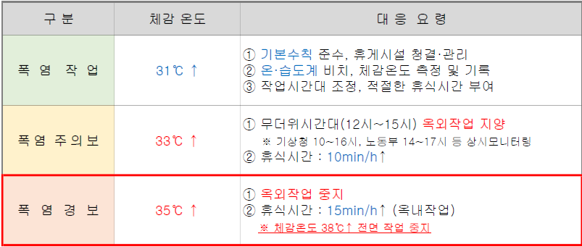

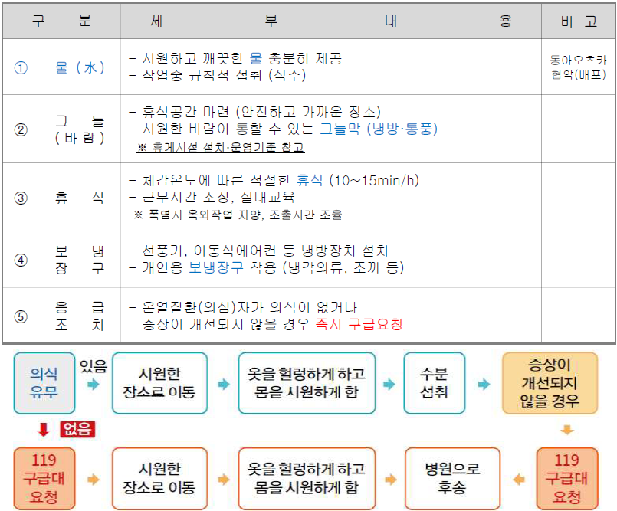

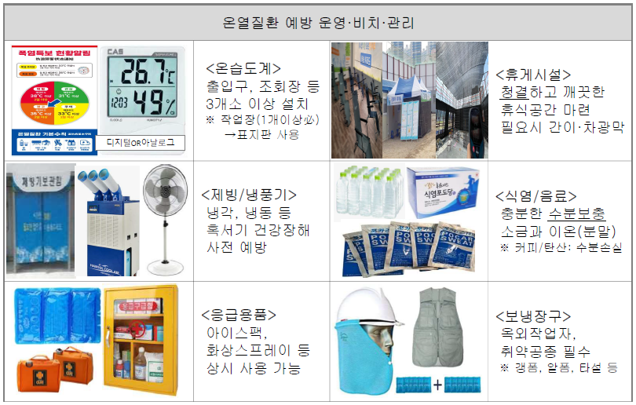
 |  | - 온열질환 예방 비치품목

 |  | (84) 밀폐공간(동절기) 관리기준을 사전 점검하고, 작업지침을 전파하여야 한다.
 |  | - 일산화탄소(CO) 관리기준

 |  | - 발생원인

 |  | - 작업 관리사항 (관리자 확인 → 미준수시 작업중지)

 |  | - 한파안전 5대 기본수칙
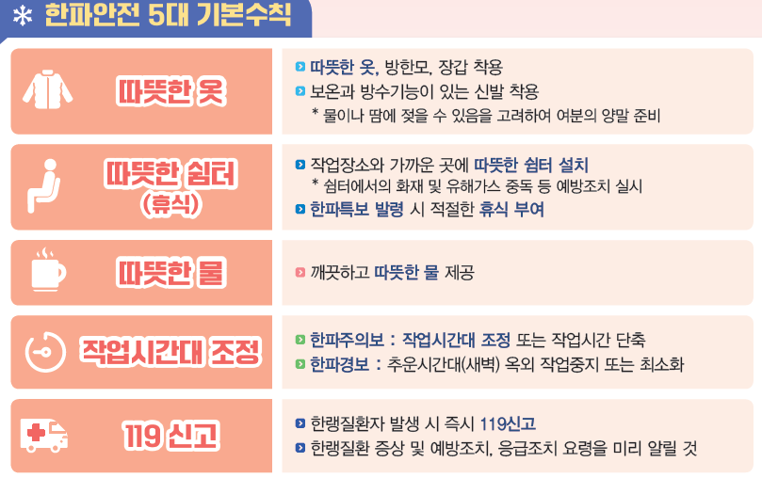

 |  | (85) 작업의자형 달비계 작업기준을 준수하여 작업하여야 한다.
 |  | - 시설 안전기준
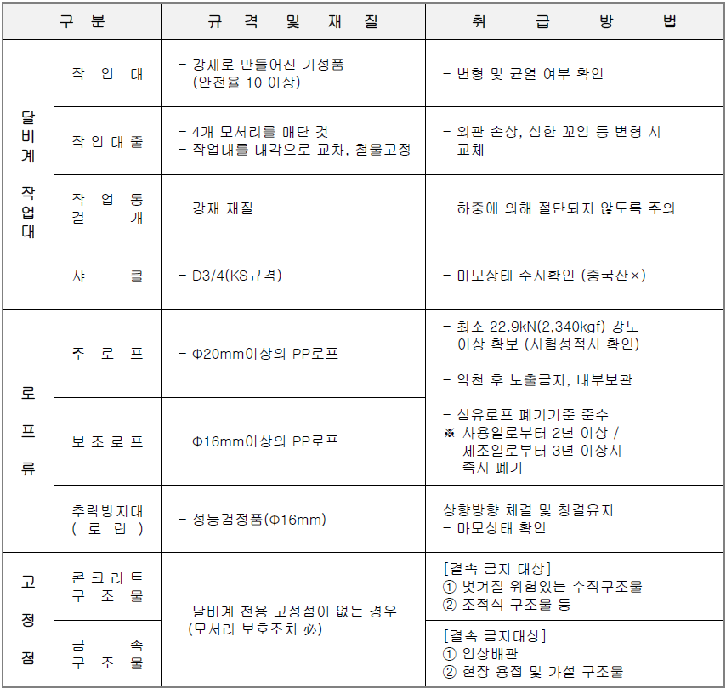

 |  | - 시설 안전기준
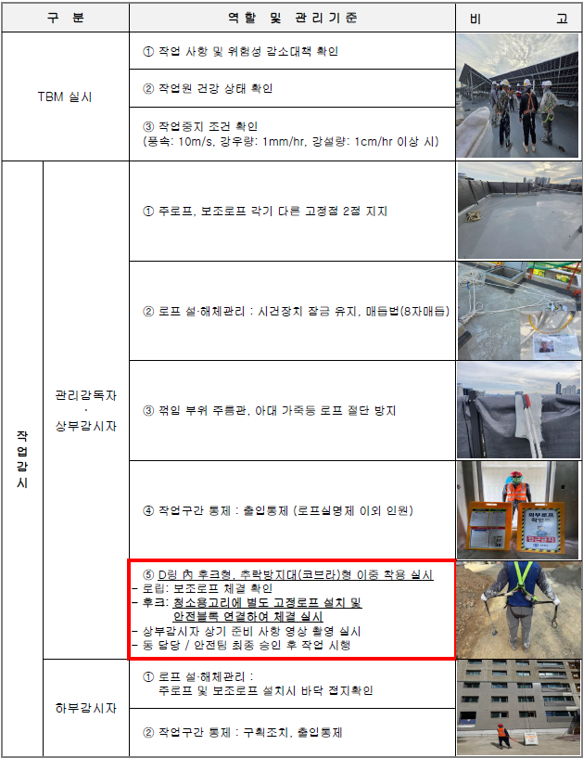

 |  | 5) 기타 준수사항
 |  | (1) "갑"의 요구일정에 맞추어 착공하여야 한다.
 |  | (2) 시공 중 타공종 자재 훼손시 원인자 부담으로 책임 복구해야하며, 미실시 할 경우 기성과
 |  | (2) 정산에서 공제하여 타 공종의 손해가 없도록 조치 한다.
 |  | (3) "을"은 기술정보 공유체계 정립의 일환으로 작업지침, 작업지도서, 하자사례 등의
 |  | (3) 교육을 실시할 경우 "갑"의 교육 계획에 따라 반드시 교육에 참석하여야 한다.
 |  | (4) 공사 착수 전 반드시 PCM을 실시하여야 한다.
 |  | 6) 설계변경
 |  | (1) [물가변동으로 인한 계약금액의 조정] 하도급법 제 16조의 2 등의 변동에 따른
 |  | (1) 하도급대금의 조정에 따른다.
 |  | - 하도급법 제 16조의 2 : 공급원가 등의 변동에 따른 하도급대금의 조정
 |  | (2) [도면에 의한 설계변경] 서면으로 지시한 설계변경을 제외하고는 현장 내 설계변경은
 |  | (1) 없는 것으로 한다.
 |  | (3) 공법 변경으로 인한 설계변경시 "갑"의 승인을 득하여야 한다.
 |  | (4) [경미한 변경] 도면 및 시방서에 명기되지 않은 사항이라 할지라도 재료의 치수 및
 |  | (4) 설치공법의 사소한 변경 또는 이에 수반되는 약간의 수량 증감 등 경미한 변경은
 |  | "갑"의 승인을 득 하여 진행하여야 한다.
 |  | (5) [계약 내역 이외의 공사] 현장에서 추가로 발생되는 사항은 반드시 "갑"이 발행한
 |  | (5) '작업지시서'에 의해서 실시하여야 하고, 작업 완료 후 '작업지시서'에 반드시 "갑"의
 |  | (5) 담당자 완료 확인을 득 한 후, 일위대가 및 내역서와 함께 제출하여 정산토록 한다.
 |  | 7) 하자보수(A/S)
 |  | (1) 해당 공종: 목창호, 도배, 마루, 주방가구, 일반가구, 타일, PL, 도장, 내장, 전기, 설비 등
 |  | (2) 상주 기간: 입주 개시일 ~ 3개월까지
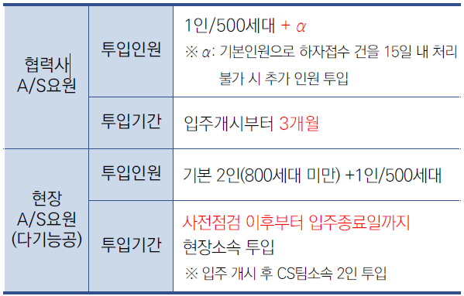
 |  | (3) 상주 인원
 |  | - 상주인원은 1인/500세대(+α)를 기준으로 구분하여 시행
 |  | ☞ 기본인원으로 하자접수 건을 15일 내 처리불가 시 추가 인원 투입
 |  | - "을"의 A/S 상주 요원은 하자 건수와 관계없이 무조건 상주
 |  | ☞ 상주요원 : 본공사 우수인력 또는 A/S 전문요원으로 선발
 |  | ☞ 상주기준 : 6일/주, A/S접수처 운영시간 동안 현장 지정장소 상주
 |  | ☞ 일시적인 하자 폭증으로 상주 인원 처리능력 초과시 A/S 인력 증원 처리
 |  | ※ 500세대 미만 : 각 공종 1명씩
 |  | ※ 500세대 이상 1000세대 미만 : 각 공종 2명씩
 |  | ※ 500세대 이상 1000세대 미만 : 각 공종 2명씩
 |  | (4) A/S 상주제 선결 사항
 |  | - 입주 개시일 이전 "을"의 원인 하자 완결 (미조치 시 공제 방안)
 |  | - 입주자 사전 점검 시 제기된 하자, 입주 개시일 이전 "을"의 부담으로 완결
 | 3. 견적시 유의사항
 |  | 1) 견적서 작성
 |  | (1) 입찰내역서 작성시 간접비 항목(안전관리비, 고용보험 등)은 지정 요율을 준수해야 한다.
 |  | - 간접비 포함에 의한 견적 오류시 탈락 원칙
 |  | - 시스템 입력 입찰 총액과 첨부 내역서 금액 차이 발생시 탈락 원칙
 |  | - 시스템 입찰 총액과 견적내역 금액이 일치하는 경우라도 견적내역서 중 일부가
 |  | - 누락된 경우는 고의 여부를 막론하고 탈락이 원칙
 |  | - 시스템 입찰 시 V.A.T를 제외한 공급가액기준으로 입력 (직접공사비+간접비)
 |  | (2) "갑"에서 납부하는 퇴직공제 부금은 견적에서 제외하여야 한다.
 |  | (3) 공사 입찰 시 현장설명서의 모든 내용을 충실히 검토하여 누락 항목이 없도록 해야 하며,
 |  | (3) 견적 제출 시 단가가 누락된 항목에 대한 금액은 입찰가에 포함한 것으로 간주 한다.
 |  | (4) 입찰내역서 중 노무비는 "을"의 근로계약서에 근거하여 소속된 모든 근로자들의 일당과
 |  | (4) 법정 제수당(국공휴일, 주휴일, 연차, 연장, 휴일할증 등의 일체)을 포함하여 견적한다.
 |  | (5) 설계도서가 불분명한 부분은 사전에 현장 담당자에게 의뢰하여 정확한 지침을 받아 각사
 |  | (4) 동일한 기준으로 견적해야 하며, 임의적인 공법, 규격, 자재 등의 견적 제시는 배제 한다.
 |  | (6) '일반자재 적용'과 '친환경 자재 적용'여부를 확인하여 견적오류가 없도록 하여야 한다.
 |  | (7) 일위대가표는 단가산정에 있어 복합단가 또는 분쟁의 소지가 있을 것으로 예상되는
 |  | (6) 항목은 반드시 "갑"에게 이의를 제기하고 상호협의 후 내역을 수정하여 입찰 참여사가
 |  | (6) 동일한 기준으로 견적하여야 한다.
 |  | (8) 설계도서 및 현장설명서 내용에 표현되지 아니한 사항(설계변경, 도서 불충분 등)이
 |  | (7) 발생한 경우 즉시 "갑"에게 통보, 이의를 제기하고 상호협의 후 내역을 수정하여 입찰
 |  | (7) 참여사가 동일한 기준으로 견적토록 한다.
 |  | (9) 현설시 현장에서 제공되는 견적특수조건서의 내용을 포함하여 견적을 하며, 견적내역에
 |  | (8) 반영된 단가로 간주 한다.
 |  | (10) 시공물 보양을 위해 설치한 보양재는 해당공종 "을"이 제거/반출을 원칙으로 한다.
 |  | (11) 지역의 노동조합의 활동범위 및 노조 민원을 사전확인하여 당 현장 공정에 차질이
 |  | (10) 없도록 하여야 한다.
 |  | (12) 노동조합의 민원우려가 발생할 경우 고발조치에 대한 대비를 사전에 하여야 한다.
 |  | (13) 입주자사전점검 하자처리 강화
 |  | - [주택법] 시행령 변경(안)
 |  | ☞ 사전방문 시 접수된 하자의 조치계획 (보수공사 등) 제출
 |  | ※ 7일 이내, 사업주체 → 승인관청
 |  | ☞ 입주 시 하자에 대한 조치현황 서면 공지 (사업주체 → 입주예정자)
 |  | ☞ 전유부분 하자 입주 전까지, 공유부분 하자 사용검사 전까지 완료
 |  | ☞ 300 세대 이상 전문적인 품질점검단 운영 (사전방문 종료일로부터 10일 내)
 |  | 2) 입찰 관련
 |  | (1) 입찰시간 미준수로 인한 탈락이 없도록 시간을 준수하여야 한다.
 |  | (2) "갑"의 시스템오류 ("을" 장애 미인정), 현장설명 조건의 변경 등 특수상황 이외의 입찰시간
 |  | (2) 연장은 불가하다.
 |  | (3) "갑"의 시스템오류, 현설조건의 변경 등에 의하여 입찰시간 연장결정시 기 입찰사도
 |  | (2) 재입찰에 대한 "갑"의 동의서 징구에 응해야 하며, 불충분한 사유로 동의서 제출 거부시
 |  | (2) 입찰에서 제외할 수 있다.
 |  | (4) 입찰마감 1시간 전까지 전산장애 미 신고시 전산장애에 의한 입찰불가는 미인정한다.
 |  | (5) 전자입찰에 참여하는 업체는 "갑"이 구축한 전자입찰시스템의 이용방법을 충분히
 |  | (2) 숙지하여 정해진 절차에 따라야 한다.
 |  | 3) 견적개봉/낙찰자 선정
 |  | (1) 최저가 입찰 낙찰을 원칙으로 한다.
 |  | (2) 현장 공구분할로 인하여 공구별 1개사 이상 선정시 발주양식은 "갑"의 지침에 따른다.
 |  | (3) 최저가 낙찰사라 할지라도 저가심의 대상일 경우 '저가심의'를 거쳐 탈락할 수 있다.
 |  | - 저가입찰사에 대하여는 당해 현장 저가심의 탈락시 "갑"의 기준에 따른 제재 실시
 |  | - 2개사 이상 저가 입찰사 발생시 최저가 입찰사로부터 저가 심의를 실시하며,
 |  | - 저가심의결과 공사수행 불가판정시 차순위 입찰사에 동일절차 진행하여 결정 한다.
 |  | 4) 계약/변경계약/정산 관련
 |  | (1) 현장사정에 따라 물량증감 또는 삭제, 추가가 있을 수 있으며 "갑"과 협의 후 결정에 따라
 |  | (1) 이를 수용하여야 한다.
 |  | (2) 입주자의 확장형 선택에 따른 세대수 변경에 의한 수량 변동시 정산함을 원칙으로 한다.
 |  | (3) 규격 변동으로 인한 신규내역의 단가는 기 발주된 "갑"의 타현장 단가와 타사 동등
 |  | (3) 사양의 단가를 비교하여 최저 단가를 적용하여 정산 한다.
 |  | (4) 계약 전 사전공사 투입은 공정거래법 위반 주요 항목이므로, 조기 투입이 필요한 경우
 |  | (4) 사전에 계약이 원활히 진행될 수 있도록 업무협조하여야 한다.
 |  | (5) 계약된 공사 초기 공종은 공사완료 최소 2개월 전 "을"의 산출 물량, "갑"의 산출 물량,
 |  | ( 5) 실행물량을 바탕으로 양자 합의 물량을 확정하고 변경계약을 실시하여야 한다.
 |  | (6) 변경 또는 정산 계약시 별도 단가 책정을 요하는 추가 항목 발생시 당초 계약 하도율을
 |  | (6) 초과하여 계약 할 수 없다.
 |  | - 당초 하도율 준수 : 입찰시 추가 항목 의한 손익 만회 의도 사전 배제
 |  | (7) 간접공사비 정산
 |  | - 안전관리비 : 매월 세부집행 계획에 따라 집행된 내역을 증빙하여 제출하여야 하며
 |  | - 목적 외 사용하거나 미사용한 안전관리비는 감액정산
 |  | ☞ 정산시 제출서류 : 세금계산서, 거래명세표, 사진대지
 |  | - 고용보험 : 계약자는 ‘고용보험 및 산업재해보상보험의 보험료징수 등에 관한 법률
 |  | - 제9조 단서 및 동법 시행령 제7조 제3항에 따라 하수급인 사업주인정 승인을 받을 수
 |  | - 있도록 하여야 한다.
 |  | ☞ 보험료 납부 인수계약서를 계약일로부터 1주일 이내 필히 "갑"에 제출
 |  | ☞ 고용보험 납입증명원 제출 (전 공종, 단위현장명으로 가입)
 |  | ☞ 하수급인 사업주 인정승인 받은 경우 : 고용보험 완납증명서 제출 못할 시 정산
 |  | ☞ 하수급인 사업주 인정승인 못 받은 경우 : 고용보험 전액 감액 정산
 |  | - 건강보험, 연금보험, 노인장기요양보험
 |  | ☞ 증빙서류에는 반드시 단위현장명으로 지정되어야 함.
 |  | ☞ 일용근로자 : 당해 사업장 단위로 기재된 납입확인서의 납입금액 인정, 정산
 |  | ☞ 상용근로자 : 낙찰자가 납부한 납입확인서에 의해 정산 (실 투입한 일자로 정산)
 |  | ☞ 제출서류 : 건강보험, 연금보험, 노인장기요양보험 납입증명원
 |  | - 건설기계대여지급보증수수료 : 보증서 발급 후 보증서 발급 영수액 실비 정산
 |  | ※ 간접비(국민건강, 국민연금, 노인장기 등)는 최초 계약시점의 요율에 따른
 |  | ※ 산정금액의 범위 내에서 제출한 증빙내역에 따라 실비 정산함.
 |  | (8) 정산은 '실시공 물량 정산을 원칙'으로 하며 해당 공사종료 2개월 전 산출 물량을 현장에
 |  | (8) 제출하여 상호 확인 합의하여야 한다.
 |  | (9) 규격 변동으로 인한 신규내역의 단가는 기 발주된 "갑"의 타현장 단가와 입찰에 참여한
 |  | (9) 타사동등 사양의 견적단가를 비교하여 최저 단가를 적용하여 정산하여야 한다.
 |  | (10) "을"이 공사수행이 어려울 경우, "갑"은 관련 법령에 따라 직불할 수 있다.
 |  | 5) ‘노무비닷컴’ 또는 '클린페이'를 이용한 노무비 지급
 |  | (1) [노무비닷컴] 본 공사는 건설근로자의 임금 체불 방지 및 임금 보호를 위해 시행하는
 |  | ( 1) 정부 등 정책에 따라 ‘건설근로자 노무비 구분 관리 및 지급확인제’가 적용되어 실시되므로
 |  | (1) 입찰자는 이를 이행하고 준수함에 동의하는 조건으로 입찰 한다. 현장 사정에 따라 물량
 |  | (1) 증감 또는 삭제, 추가가 있을 수 있으며 "갑"과 협의 후 결정에 따라 이를 수용하여야 한다.
 |  | (2) 낙찰자는 하도급계약 체결일 3일 전까지 나이스디앤알㈜가 운영하는 '노무비 닷컴'
 |  | (2) (www.nomubi.com)에 전용계좌를 개설하여 "갑"의 담당자에게 제출하여야 한다.
 |  | (3) ‘건설근로자 노무비 구분 관리 및 지급확인제’ 실시를 위한 필요한 관련서류를 "갑"의
 |  | (2) 담당자에게 제출하여야 한다.
 |  | (4) "을"은 '노무비 닷컴'에 개설된 전용 계좌를 통하여 노무비를 지급하여야 한다.
 |  | (3) 이 방법으로 의하여 노무비를 지급하지 않을 경우 "갑"는 노무비 지급을 거부할 수 있다.
 |  | (5) '노무비 닷컴'이용 시 발생하는 비용 중 이체운영수수료는 "을"이 부담하여야하고,
 |  | (4) 그 이외의 시스템 사용 비용은 “갑”에서 부담한다.
 |  | (6) '노무비 닷컴' 전용계좌 개설 및 시스템 이용 등에 관한 메뉴얼은 별도 교부 한다.
 |  | (7) "을"은 '노무비 닷컴'의 이용과 관련된 세부 사항은 나이스디앤알㈜에 문의 한다.
 |  | - 나이스디앤알㈜ : 02-788-9089
 |  | (8) 본 공사와 관련된 자재대금 또는 장비대금에 대해 ‘건설근로자 노무비 구분관리 및
 |  | (7) 지급확인제’와 같은 방법을 적용하여 실시할 경우, 낙찰자는 이에 동의하여야 한다.
 |  | (9) [클린페이] "갑"은 협력사의 근로자 및 장비·자재업자가 수령할 대금을 적기에 지급하여
 |  | ( 1) 체불을 원천적으로 방지하고, 사업을 안정적으로 수행하기 위하여 클린페이(채권신탁
 |  | (1) 연계 대금지급시스템)를 적용하여 대금을 지급합니다.
 |  | (10) "을"은 "갑"과 공사계약 체결 시 신탁사와 하도급계약을 신탁원본으로 하는 신탁계약을
 |  | (10) 체결하여야 합니다. 신탁계약 체결 시 신탁대상자산인 하도급계약에 대하여 (가)압류,
 |  | (10) 체납처분 등이 이루어지지 아니하고, 질권 기타 담보권이 설정되어 있지 않아야 합니다.
 |  | (11) "갑"은 모든 공사대금을 신탁계약에 따라 수탁자에게 지급하고, 협력사는 클린페이를
 |  | (11) 통해 대금을 청구하고 수령한 후 하위사업자에게 지급하여야 합니다.
 |  | (12) 클린페이 이용에 관한 자세한 사항은 “https://woomi.cleanpay.co.kr”를 참고하여야 한다.
 |  | (13) "을"이 체결하는 신탁계약 수수료 및 대금 지급 시 발생하는 이체수수료와 VAN사용료
 |  | (13) 등은 면제됩니다.
 |  | (14) 신탁계약 문의는 "갑"에게 관련 업무 담당자를 확인하여 진행하여야 한다.
 |  | (15) 클린페이 사용 문의
 |  | - ㈜페이컴스 : 고객센터 평일 09시~18시(중식 12시~13시)
 |  | - Tel : 070-5224-0250
 |  | - E-mail : heunjeen@paycoms.com (하도급 계약 사항)
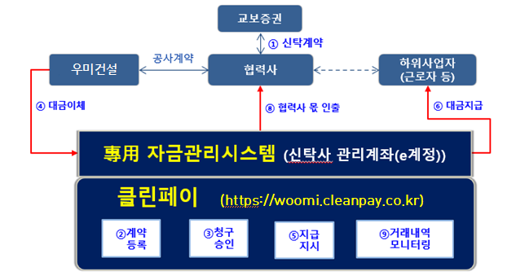

 |  | 6) 기타사항 (사업승인조건 및 기타조건)
 |  | (1) 사업승인조건에 관내지역 건설업체 우선선정, 관내지역 자재 및 인력 우선구매, 채용의
 |  | (1) 조건이 있는 경우 "을"은 상기 사항을 고려하여 관내지역 장비, 자재, 인력을 채용한다.
 |  | (2) 민원발생시 현장의 긴급상황 등 "갑"의 요구가 있을시 "을"은 적극적으로 지원 해야 한다.
 |  | (3) 공정추진에 따른 돌관공사비를 감안하여 견적하며 천후등의 여건에 따른 공사비 증액은
 |  | (6) 없음을 인지하고 견적하여야 한다.
 |  | (4) "갑"의 모바일 하자관리시스템 적용에 따라, 하자처리 요원은 하자처리 투입 전 모바일
 |  | (7) 하자관리시스템 사용방법을 숙지하고 당일 하자 처리결과를 시스템에 등록하여야 한다.
 |  | (5) "을"의 PM 및 현장책임자는 모바일 현장관리시스템 현장교육을 필히 받아야하며,
 |  | (2) 모바일 현장관리시스템으로 지시된 업무를 수행하여야 한다.
 |  | (6) 현장책임자가 모바일 현장관리시스템 운영을 직접하지 못 할 경우 이를 대신할 수 있는
 |  | (2) 인원을 별도로 현장에 상주시켜야함을 인지하여 견적하여야 한다.
 |  | (7) 하자처리 요원이 시스템 활용이 어려운 경우 "을"은 별도의 관리인을 배치하여 하자처리
 |  | (7) 유무를 확인하고 하자처리 결과를 시스템에 등록하여야 한다.

Ⅳ 양식(관리대장)
고 령 근 로 자 관 리 대 장

NO | 신규 채용일 | 기본 정보 |  |  |  |  |  | 관리 사항 |  | 비 고
 |  | 소속 | 직종 | 성명 | 생년월일 | 개인연락처 | 비상연락처 | 작업내용 | 건강상태
1 | 2026.1.1 | AA건설 | 내장 | 홍길동 | 1960.1.1 | 010-1234-5678 | 010-1234-5678 | 잡자재 운반 및 이동 | 이상없음
2
3
4
5
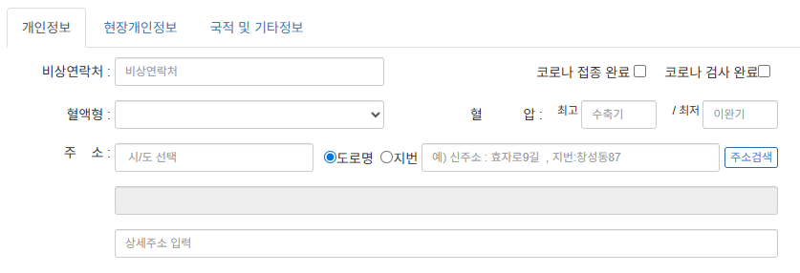
※ 출입관리시스템 활용하여 고령근로자 관리 (비상연락처, 혈압, 혈액형 등 활용)
6
7
8
9
10
11
12
13
14
15
16
17
18
19
20

